상품제안서
마그네틱 데스크 선풍기 | 상품코드: F31099

 |  |  |  |  |  |  | 02-412-0044 | www.easy1.co.kr
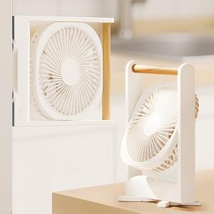

【상세/제작정보】 | <p><span style="font-size: 12pt;"><b>** 100개 미만 레이저인쇄- 35000원별도</b></span></p><p><b><span style="font-size: 12pt;">**&nbsp;</span><span style="font-size: 12pt;">100개 미만&nbsp;​컬러인쇄- 60000원별도</span></b></p><p><span style="font-size: 12pt;"><b>** 100개이상 배송비지원</b></span></p>

【인쇄/포장옵션】 | 실크 / 종이케이스

【공급단가】 | 수량 | 50~ | 100~ | 500~ | 1,000~ | 2,000~
*VAT별도 | 단가 | 22,200원 | 21,830원 | 21,270원 | 20,900원 | 20,350원

【상품 URL】 | http://www.easy1.co.kr/src/goods_detail.php?gdno=31099

